UMV
 | FORMATO CONSULTA PROCESOS CONTRATACIÓN - ESTUDIO DE SECTOR
 | CÓDIGO: GCON-FM-023 |  |  | VERSIÓN: 2
 | FECHA DE APLICACIÓN: JULIO DE 2019

X
PROCESOS SIMILARES EFECTUADOS POR: |  |  | POR LA ENTIDAD |  | POR OTRAS ENTIDADES

VIGENCIA |  | 2018 | AÑO 2 | AÑO 3 | AÑO 4
Nro. CONTRATO |  | ORDEN DE COMPRA 31088 ( CTO 457 DE 2018) NUMERO DE SOLICITUD 53463
FECHA DE CELEBRACION |  | 2018-09-05
MODALIADAD DE SELECCIÓN |  | ACUERDO MARCO ( TIENDA VIRTUAL)
BIEN O SERVICIO A ADQUIRIR |  | VOLQUETAS DOBLE TROQUE
OBJETO DEL CONTRATO |  | COMPRA DE VEHÍCULOS VOLQUETAS DOBLE TROQUE ( 8 UNIDADES) CON MANTENIMIENTO PREVENTIVO, ADECUACIONES ESPECIALES Y ACCESORIOS AL AMPARO DEL ACUERDO MARCO DE PRECIOS, PARA LA EJECUCIÓN DE LAS ESTRATEGIAS DE INTERVENCIÓN DE LA UNIDAD ADMINISTRATIVA ESPECIAL DE REHABILITACIÓN Y MANTENIMIENTO VIAL - UAERMV”
AUTORIZACIONES PERMISOS Y LICENCIAS
VALOR DEL CONTRATO |  | $ 3,574,373,142
FORMA DE PAGO |  | UNICO PAGO ( PREVIO CUMPLIMIENTO DE LAS OBLIGACIONES CONTRACTUALES)
PLAZO |  | 149 DIAS
PRESUPUESTO A CARGO |  | UAERMV
OFERENTES O PROPONENTES | NOMBRE:
 | NIT:
 | NOMBRE:
 | NIT:
NOMBRE CONTRATISTA SELECCIONADO |  | COMERCIAL INTERNACIONAL DE EQUIPOS Y MAQUINARIA -NAVITRANS S.A.S
NIT |  | NIT 890903024-1
SANCIONES SI HUBO LUGAR A ELLO |  | N/A
LUGAR DE ENTREGA ACORDADO |  | BOGOTA D.C.
GARANTIAS EXIGIDAS |  | Las garantìas son cubiertas por el proveedor a favor de Comlombia Compra Eficiente de acuerdo a lo estipulado en la Clàusula 20- Garantìas del Acuerdo CCE-312-AMP-2015

NOTA. UNA REVISADIO SECOP I Y SECOP II Y LA TIENDA VIRTUAL SOLO SE EVIDENCIA ADQUISICION POR UMV EN EL AÑO 2018 ( BAJO EL ACUERDO MARCO CCE-312-1AMP-2015)
Proyectó: -NORMA E. GONZALEZ HERNANDEZ- GESTION CONTRACTUAL

O.C31088 2018
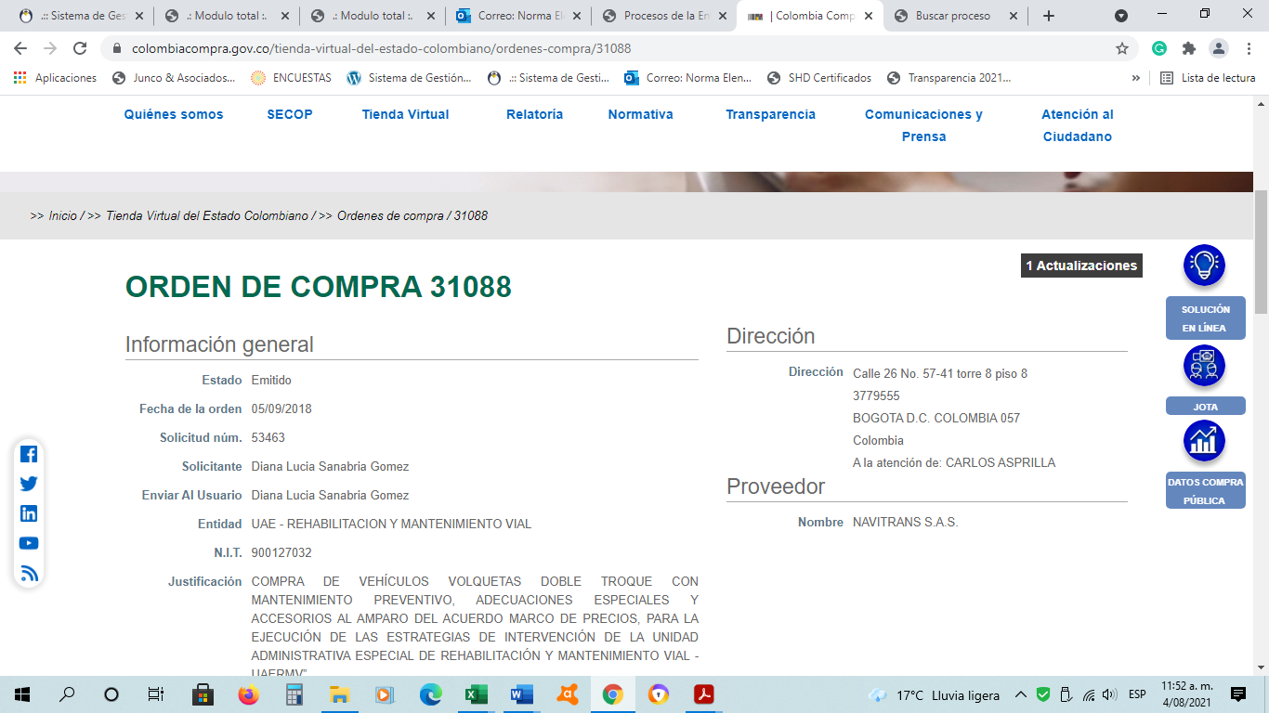

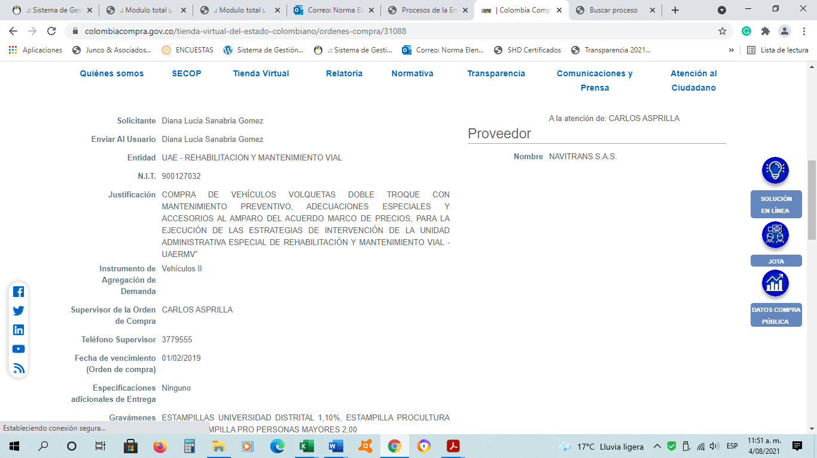

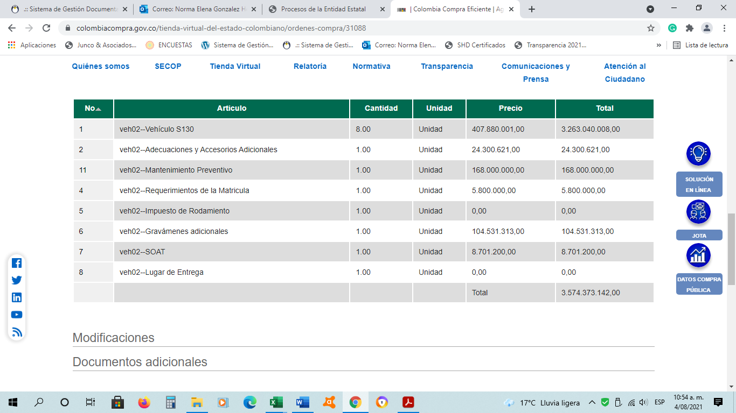

 |  |  |  |  | VALOR VOLQUETAS
 |  |  |  | CANTIDAD | 8 | $ 3,574,373,142

 |  |  |  |  | VR. UNID. TODO COSTO | $ 446,796,643

 |  |  |  |  | INCREMENTO
 |  |  |  |  | IPC
 |  |  |  |  | 2019 | $ 463,774,915
 |  |  |  |  | 2020 | $ 471,241,691
 |  |  |  | AGOSTO | 2021 | $ 489,775,458

 |  |  |  |  | VALOR DE LAS 8 VOLQUETAS- UMV 2021 |  | $ 3,918,203,662
2018 | 3%
2019 | 3.8%
2020 | 1.61%
2021 |  |  | ACUM.
ENE | 0.41 | 1.0041 | 1.0041
FEB | 0.64 | 1.0064 | 1.0105
MAR | 0.51 | 1.0051 | 1.0157
ABRIL | 0.59 | 1.0059 | 1.0217
MAYO | 1 | 1.0100 | 1.0319
JUNIO | -0.05 | 0.9995 | 1.0314
JULIO | 0.32 | 1.0032 | 1.0347
AGOSTO | 0.45 | 1.0045 | 1.0393

OTRAS ENTIDADES
 | FORMATO CONSULTA PROCESOS CONTRATACIÓN - ESTUDIO DE SECTOR
 | CÓDIGO: GCON-FM-023 |  |  | VERSIÓN: 2
 | FECHA DE APLICACIÓN: JULIO DE 2019

x
PROCESOS SIMILARES EFECTUADOS POR: |  |  | POR LA ENTIDAD |  | POR OTRAS ENTIDADES

VIGENCIA |  | 2019 | XXX | XXX | XX | XX
Nro. CONTRATO |  | ORDEN DE COMPRA 43603 ( ACUERDO MARCO )
FECHA DE CELEBRACION |  | 2019-12-11
MODALIADAD DE SELECCIÓN |  | ACUERDO MARCO (TIENDA VIRTUAL)
BIEN O SERVICIO A ADQUIRIR |  | VOLQUETAS DOBLE TROQUE
OBJETO DEL CONTRATO |  | Con la adquisición de dos vehículos tipo volqueta doble troque se optimizarían los recursos debido a que se contaría con acopio suficiente de materiales para atender los corredores viales al contar con vehículos de 14 M3 de capacidad cada uno y las volquetas sencillas se destinarían exclusivamente a atender el transporte de estos materiales al interior de la localidad
AUTORIZACIONES PERMISOS Y LICENCIAS
VALOR DEL CONTRATO |  | $ 910,949,702
FORMA DE PAGO
PLAZO |  | UNICA PAGO PREVIO CUMPLIMIENTO DE LAS OBLIGACIONES CONTRACTUALES
PRESUPUESTO A CARGO |  | FONDO DE DESARROLLO LOCAL DE SUMAPAZ
OFERENTES O PROPONENTES | NOMBRE:
 | NIT:
NOMBRE CONTRATISTA SELECCIONADO |  | COMERCIAL INTERNACIONAL DE EQUIPOS Y MAQUINARIA -NAVITRANS S.A.S
NIT |  | NIT 890903024-1
SANCIONES SI HUBO LUGAR A ELLO |  | N/A
LUGAR DE ENTREGA ACORDADO |  | BOGOTA D.C.
GARANTIAS EXIGIDAS |  | Las garantìas son cubiertas por el proveedor a favor de Comlombia Compra Eficiente de acuerdo a lo estipulado en la Clàusula 20- Garantìas del Acuerdo CCE-312-AMP-2015

NOTA. UNA REVISADIO SECOP I , SECOP II Y LA TIENDA VIRTUAL SOLO SE EVIDENCIA ADQUISICION DEL AÑO 2019 ( BAJO EL ACUERDO MARCO CCE-312-1AMP-2015)
Proyectó: -NORMA E. GONZALEZ HERNANDEZ- GESTION CONTRACTUAL

PROCESO ALC.SUMAPAZ. 43603 2019
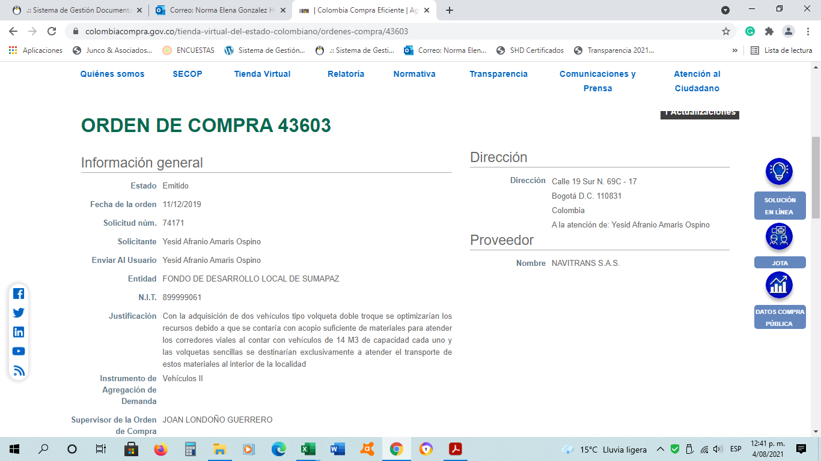

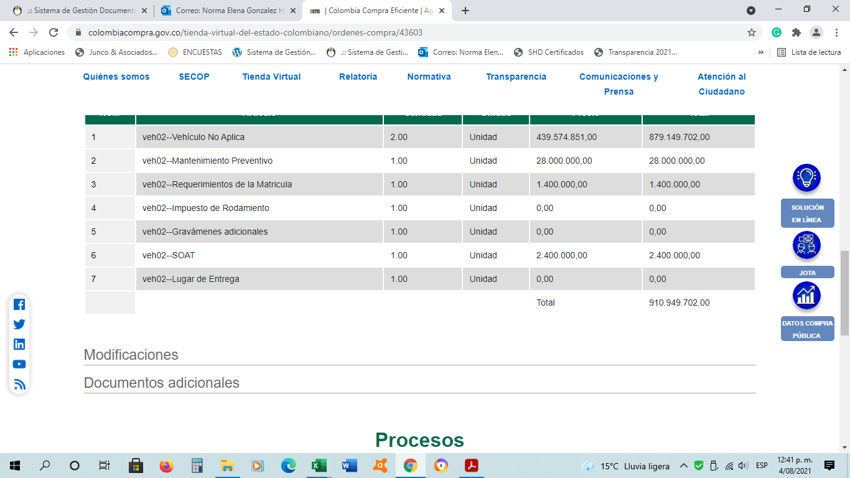

 |  |  |  |  | VALOR VOLQUETAS
 |  |  |  | CANTIDAD | 2 | $ 910,949,702

 |  |  |  |  | VR. UNID. TODO COSTO | $ 455,474,851

 |  |  |  |  | INCREMENTO
 |  |  |  |  | IPC

 |  |  |  |  | 2020 | $ 462,807,996
 |  |  |  | AGTO | 2021 | $ 481,010,068

 |  |  |  |  | VALOR DE LAS 8 VOLQUETAS UMV 2021 |  | $ 3,848,080,546
2018 | 3%
2019 | 3.8%
2020 | 1.61%
2021 |  |  | ACUM.
ENE | 0.41 | 1.0041 | 1.0041
FEB | 0.64 | 1.0064 | 1.0105
MAR | 0.51 | 1.0051 | 1.0157
ABRIL | 0.59 | 1.0059 | 1.0217
MAYO | 1 | 1.0100 | 1.0319
JUNIO | -0.05 | 0.9995 | 1.0314
JULIO | 0.32 | 1.0032 | 1.0347
AGOSTO | 0.45 | 1.0045 | 1.0393

